実績報告にあたっての注意事項
■実績報告 提出書類について
各種様式類
（１）住宅の借上げ
（２）食事等の提供
（３）健康増進サービスの提供
ES（社員満足度）向上による若手人材確保・定着事業助成金
実績報告 各種様式シート

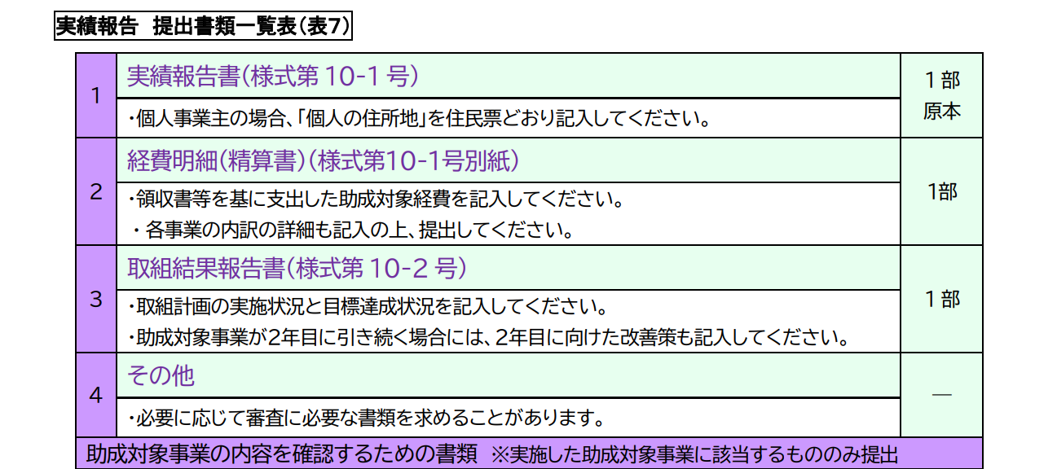
■実績報告について
本各種様式シートは、実績報告に必要な各種様式シートを作成するためのものです。 当該実績報告に係る取組期間の終了日から１カ月以内に実績報告を行う必要があります。 日程の詳細は、支給決定の際に通知された資料をご確認ください。

■申請手順
①財団HPや募集要項より支援内容・対象事業者の要件等、助成事業の詳細等を確認
 | 【財団HP】 |  | 【募集要項】
 | ・事業概要 |  | ・助成金募集要項（郵送の手引き）
 | ・募集要項・申請様式等 |  | ・助成金募集要項（電子申請の手引き）

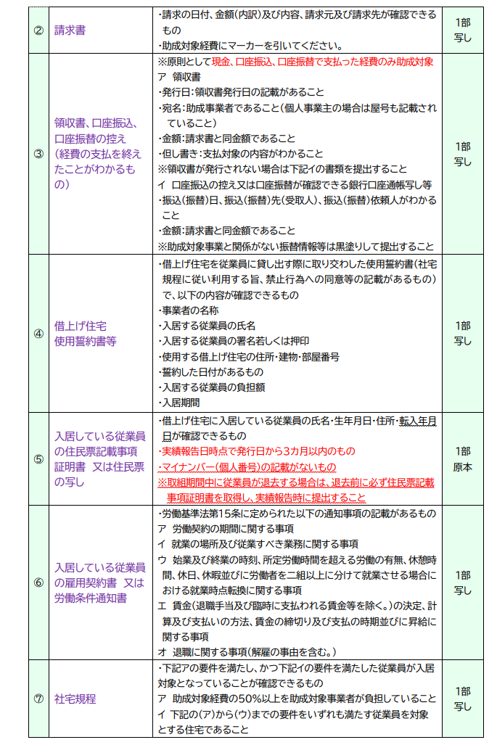
②各シートより各種様式を作成
 | ・実績報告書（様式第10－1号） ※代表者名は自署が必要 |  |  |  | 各種様式の作成にあたっては、記入例ご参考ください。 なお、記入例については、こちらをクリック。 または、一番右のシート「記入例」よりご確認ください。
 | ・経費明細（精算書）（様式第10－1号別紙）
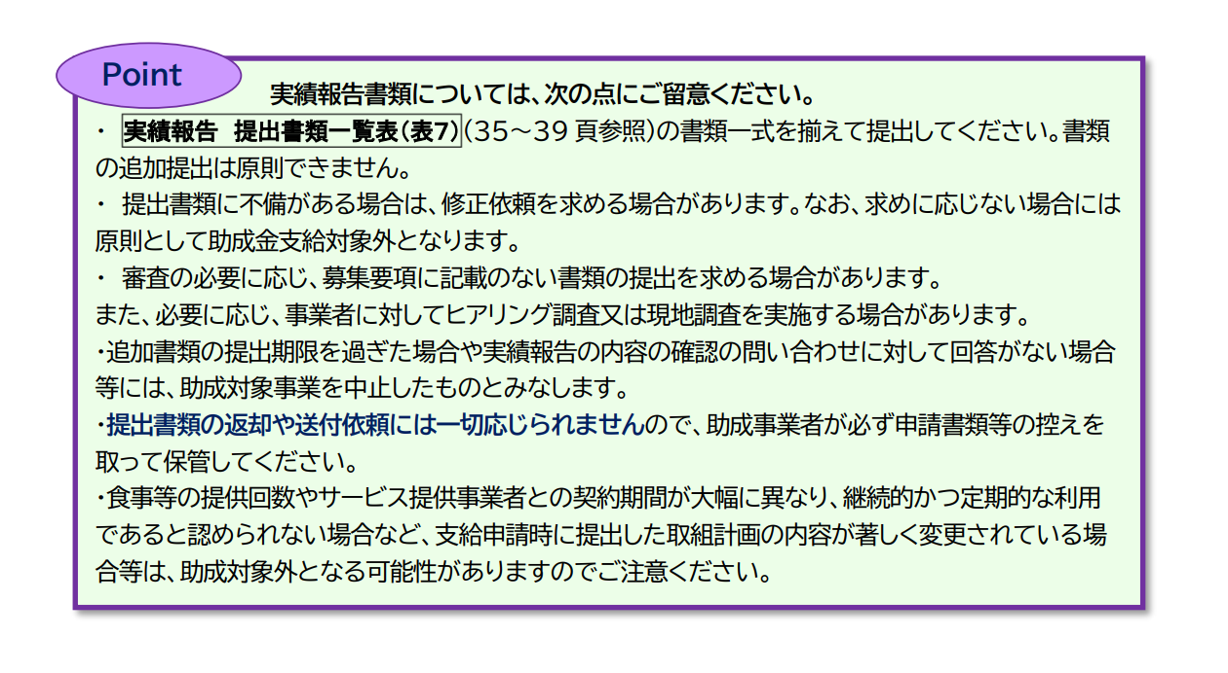
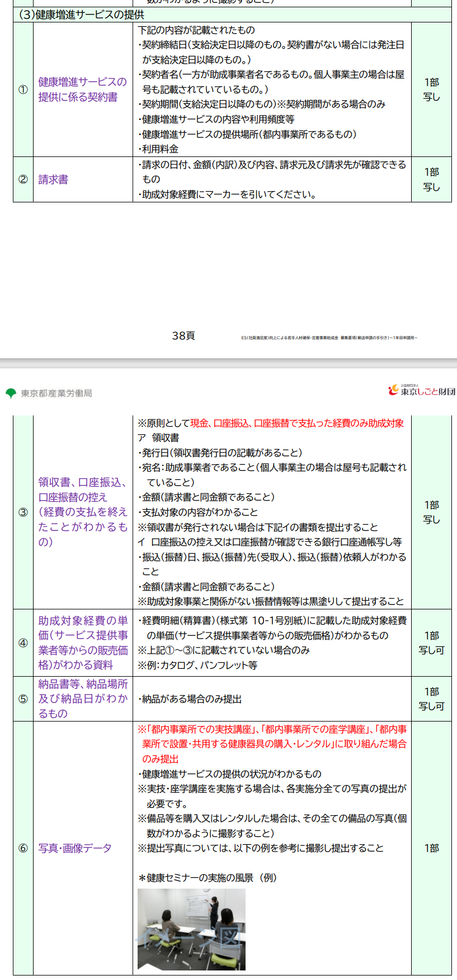
 |  | ・精算書表紙
 |  | ・精算書表紙精算書内訳)
 |  | ・日割り単価計算シート (※日割り計算が必要な場合のみ提出)
 | ・取組結果報告書（様式第10－2号）

③書類の提出
 | ■１年目取組期間に対するの実績報告の場合 支援申込時と同様の方法で申請してください。 ■2年目・３年目の取組期間に対する実績報告の場合 当該実績報告に係る支給申請時と同様の方法で申請してください。 各種様式を作成し、その他必要書類を全て揃えた後提出してください。 ※必要書類は募集要項【実績報告 提出書類一覧表（表７） 】を参照してください。

【郵送申請】 |  |  |  | 【電子申請】
■宛先 〒102-0072 東京都千代田区飯田橋3-8-5 住友不動産飯田橋駅前ビル10階 公益財団法人東京しごと財団 企業支援部 雇用環境整備課 採用定着促進支援係 必ず宛先に「ES向上助成金 申請書類 在中」と記載してください。 ■注意事項 ・実績報告書（様式第10-1号）は、代表者氏名は自署したものの原本の提出が必要となります。 ・簡易書留等追跡可能な記録の残る方法で提出してください（書類の到着有無に関するお問い合わせには、一切応じられません）。 ・来所による持参提出は一切受け付けません。 |  |  |  | ■申請先 ▽１年目 支援申込したJグランツの補助金フォームの続きからお手続きください。
 |  |  |  | ▽2年目・３年目 2年目または３年目の支給申請をしたJグランツの補助金フォームからお手続きください。
 |  |  |  | ■注意事項 ・当該ファイルのみのご提出で申請を受け付けることはできません。 各種様式（個別にpdfファイルなどに変換したもの）を該当するボックスに格納してください。 ・実績報告書（様式第10-1号）は、代表者氏名は自署したものの提出が必要となります。 ・ブラウザについては、Google Chromeの最新バージョンを推奨しています。Internet Exploler、Safariは不具合が発生する可能性があるため推奨しません。 ・Jグランツの基本的な内容については、Jグランツ内の「申請の流れ」にある『事業者クイックマニュアル』を確認してください。不明点や質問は、Jグランツ内の「よくある質問」またはJグランツの画面上に表示されるチャットボットを利用してください。

■その他 提出にあたっての注意事項
 | ・必要書類に不備がある場合は、修正依頼を求める場合があります。なお、求めに応じない場合には原則として助成金支給対象外となります。 ・審査の必要に応じ、募集要項に記載のない書類の提出を求める場合があります。また、必要に応じ、現地調査を実施します。 ・必要書類の内容について、申込事業者に対しヒアリング等による確認、追加書類の提出の依頼をする場合があります。 ・提出書類の返却や送付依頼には一切応じられませんので、申込企業が必ず申請書類等の控えを取って保管してください。

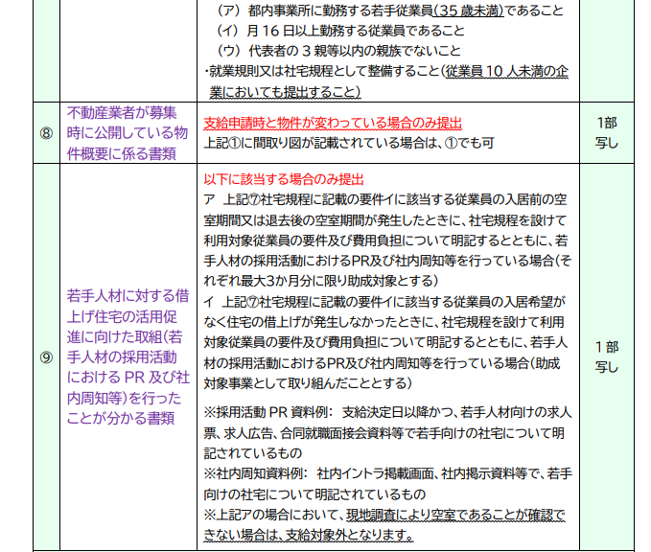
■お問い合わせ
ご不明点等がある場合は、下記ご連絡先までお問合せ下さい。 企業支援部 雇用環境整備課 採用定着促進支援係 電話：03-5211-0397（平日9時から17時）平日12時から13時、土日・祝日、年末年始除く

実績報告書（様式第10-1号）
【全様式共通】色付きのセルを入力してください
■ オレンジ色のセルは、必ず入力してください
■ 黄色のセルは、該当しない場合は入力不要です
■ グレー色のセルは、他のセルから自動反映されます
様式第１０－１号（第21条関係）
 |  |  |  |  |  |  |  |  |  |  |  |  |  |  |  |  |  |  |  |  | 令和 |  | 年 |  | 月 |  | 日
 | 公益財団法人東京しごと財団理事長殿
 |  |  |  |  |  |  |  |  |  |  |  |  |  | 個人の住所地
 |  |  |  |  |  |  |  |  |  |  |  |  |  | ※個人事業主の場合のみ（住民票記載事項証明書どおりに記載）
＜履歴事項全部証明書どおり、入力してください＞
企業等の所在地は、本社所在地を入力してください
代表者の氏名■は、必ず自署をしてください
※個人事業主の場合は、
「企業等の所在地」は事業所の住所を入力してください
「個人の住所地」■も住民票どおり入力してください
 |  |  |  |  |  |  |  |  |  |  |  |  |  | 企業等の所在地

 |  |  |  |  |  |  |  |  |  |  |  |  |  | 企業等の名称

 |  |  |  |  |  |  |  |  |  |  |  |  |  | 代表者職・氏名
 |  |  |  |  |  |  |  |  |  |  |  |  |  | ※代表者氏名は署名のこと

財団から発出した「支給決定通知書」の右上ある日付・文書番号を記入して下さい。
※１年目、２年目、３年目それぞれ「支給決定通知書」の日付・文章番号が異なりますので、ご注意ください
ES（社員満足度）向上による若手人材確保・定着事業助成金
 |  |  |  |  |  |  |  |  |  |  | 実績報告書 |  |  |  |  | （ |  | 年目）

 |  | 令和 |  | 年 |  |  | 月 |  | 日付（ |  |  | 東し企雇第 |  |  |  |  |  |  | 号）で支給決定のあったES（社員満足
 | 度）向上による若手人材確保・定着事業助成金（以下「助成金」という。）について、助
 | 成金支給要綱第21条の規定に基づき、下記のとおり報告します。
 |  |  |  |  |  |  |  |  |  |  |  |  |  |  |  | 記
 | １ 助成対象事業名 ※取り組んだ事業に✔してください。
 |  |  | 住宅の借上げ |  |  |  |  |  |  |  |  | 食事等の提供 |  |  |  |  |  |  |  |  |  | 健康増進サービスの提供

 | ２ 取組内容（助成対象事業）報告
 |  | 別紙第１０－２号 「取組結果報告書」のとおり

 | ３ 精算額（ |  |  |  |  | 年目）
 |  | 別紙第１０－１号別紙 「経費明細（精算書）」のとおり

 | ４ 助成金支給要綱第９条に定める助成対象期間（１年目の支給決定日から起算）
 |  | 令和 |  | 年 |  |  | 月 |  |  | 日から 令和 |  |  |  |  | 年 |  |  | 月 |  | 日まで

 |  | ※本実績報告に係る助成対象事業の実施期間（助成対象期間が１年を超える場合に記載）
 |  |  | 令和 |  | 年 |  |  | 月 |  |  | 日から 令和 |  |  |  |  |  | 年 |  | 月 |  | 日まで

②「書類送付先」が「事業所所在地」と同じ場合は、
『同上』と記載いただいて構いません
５ 事業主の概要
 | ①事業所所在地 |  |  |  |  |  | 〒 |  |  | -
 |  |  |  |  |  |  | 東京都
 | ②書類送付先 （①と異なる場合に記入） |  |  |  |  |  | 〒 |  |  | -

（例）「総務部 管理係長」の場合
■所属部署 ： 総務部
■役 職 ： 管理係長
※代表取締役の場合は、所属部署の欄に「代表取締役」と記載してください
６ 本申請に係る連絡担当者
 | 所属部署・役職
 | フリガナ
 | 担当者氏名
 | 連 絡 先 |  |  |  |  |  | 電話 |  |  |  |  |  | - |  |  |  | - |  | 携帯電話 |  |  |  |  | - |  | -
 |  |  |  |  |  |  | ﾒｰﾙｱﾄﾞﾚｽ
 | ※電話番号には必ず連絡のとれる番号を記入してください。（いずれかのみでも可）

経費明細(精算書表紙)(様式第10-1号別紙)
本シートは全て自動入力されます。
■入力先
・別シート：「実績報告書（様式第10-1号)」
・別シート：「経費明細（精算書内訳）（様式第10-1号別紙)」
様式第１０－１号（第21条関係）別紙
ES（社員満足度）向上による若手人材確保・定着事業助成金
 |  |  | 経 費 明 細（ 精 算 書 ） |  |  |  | 【 |  | 年目】

 | 企業等の名称
【別シート：実績報告書（様式第10-1号)】
グレーのセルは、別シート「実績報告書(様式第10-1号)」に入力したものが自動で反映されます。
■企業等の名称
①を入力してください。
■経費明細(精算書)【○年目】
②を入力してください。
■本実績報告に係る助成対象事業の実施期間
②及び③を入力してください。
③には、該当する支給決定通知書に記載の「(2)取組期間※本実績報告に係る助成対象事業の実施期間」を入力してください。
基本的には、開始日から1年と1日前の日付となります。
（例） 開始日:令和８年９月15日
終了日:令和９年９月14日
下の図を参考に該当部分を入力してください。
【別シート：経費明細（精算書内訳）（様式第10-1号別紙)】
表：「精算額（詳細は内訳のとおり）」は、全て経費明細（精算書内訳）（様式第10-1号別紙)に入力されたデータが自動で反映されます。
支給決定額（赤色のセル）は、
別シート：「経費明細（精算書内訳）」の各事業の支給決定額（オレンジ色のセル）を入力すると金額が反映されます。
※支給決定額が0の場合でも、別シート：「経費明細（精算書内訳）」の各事業の支給決定額（オレンジ色のセル）に0と入力してください。
■入力箇所は下記の3カ所
・「住宅の借上げ」に係る支給決定額（F）
・「食事等の提供」に係る支給決定額（E）
・「健康増進サービスの提供」に係る支給決定額（E）
入力箇所は下の図の④の位置を参考にしてください。

 | 本実績報告に係る助成対象事業の実施期間
 |  | （開始日は直近の支給決定日を記入）
 |  | 令和 | 年 |  | 月 | 日 ～ 令和 | 年 |  | 月 | 日

 | 精算額（詳細は内訳のとおり）
 |  | 助成対象事業名 |  | 助成対象経費 |  | 支給決定額 |  | 助成対象経費の １／２ ※千円未満切り捨て |  | 精算額
 | 1 | 住宅の借上げ |  | 0 |  | 0 |  | 0 |  | 0
 | 2 | 食事等の提供 |  | 0 |  | 0 |  | 0 |  | 0
 | 3 | 健康増進サービスの提供 |  | 0 |  | 0 |  | 0 |  | 0
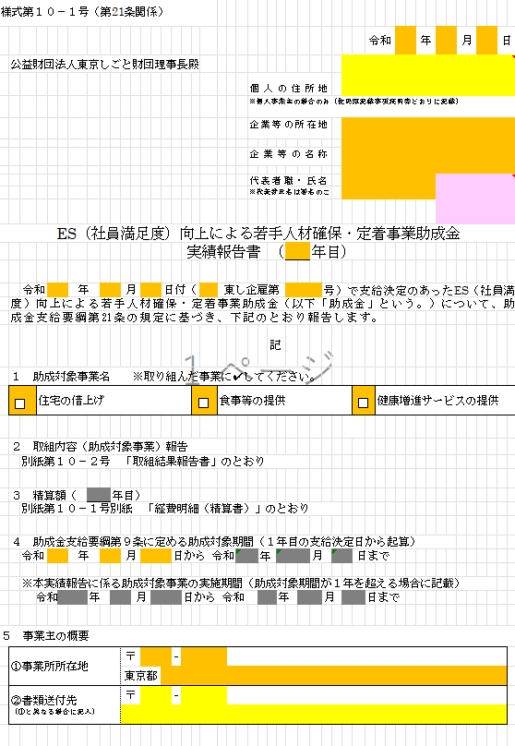
②
③
①
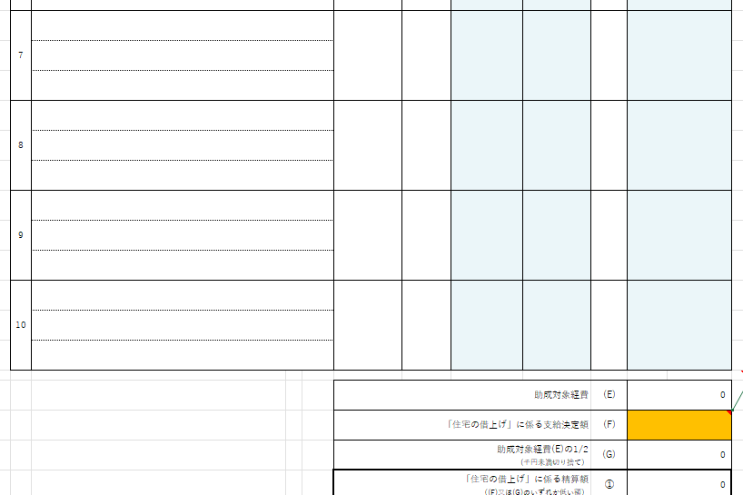
④
 |  |  |  |  |  |  |  |  | 合計 | 0

経費明細(精算書内訳)(様式第10-1号別紙)
様式第１０－１号（第21条関係）別紙

【全様式共通】色付きのセルを入力してください
■ オレンジ色のセルは、必ず入力してください
■ 黄色のセルは、該当しない場合は入力不要です
■ グレー色のセルは、他のセルから自動反映されます
１ 住宅の借上げ |  |  | ※必要に応じ適宜枠を増やしてください。 |  |  |  |  |  | （単位：円）
 | 番号 | 物件の概要 | 単価(税抜) | 事業主の 負担割合 | (A)のうち 事業主負担額 | 助成対象単価 上限82,000円 | 月数 | 金額(税抜)
 |  | 内訳・該当月等
 |  | (若手従業員の入居期間） | (A) |  | (B) | （C) | (D) | (C)×(D)
 | 1

 | 2

 | 3

 | 4

 | 5

 | 6

 | 7

 | 8

 | 9

 | 10

 |  |  | 助成対象経費 |  |  |  | (E) | 0
 |  |  | 「住宅の借上げ」に係る支給決定額 |  |  |  | (F)
 |  |  | 助成対象経費(E)の1/2 (千円未満切り捨て） |  |  |  | (G) | 0
 |  |  | 「住宅の借上げ」に係る精算額 （(F)又は(G)のいずれか低い額） |  |  |  | ① | 0

２ 食事等の提供 |  |  | ※必要に応じ適宜枠を増やしてください。 |  |  |  |  |  | （単位：円）
 | 番号 | 内容 | 単価(税抜) | 事業主の 負担割合 | (A)のうち 事業主負担額 | 個数 | 金額(税抜)
 |  | 内訳・該当月等 | (A) |  | (B) | （C) | (B)×(Ｃ）
 | 1

 | 2

 | 3

 | 4

 | 5

 | 6

 | 7

 | 8

 | 9

 | 10

 | 11

 | 12

 |  |  | 助成対象経費 |  |  |  | (Ｄ) | 0
 |  |  | 「食事等の提供」に係る支給決定額 |  |  |  | (Ｅ)
 |  |  | 助成対象経費(Ｄ)の1/2 (千円未満切り捨て） |  |  |  | (Ｆ) | 0
 |  |  | 「食事等の提供」に係る精算額 （(Ｅ)又は(Ｆ)のいずれか低い額） |  |  |  | ② | 0

３ 健康増進サービスの提供 |  |  | ※必要に応じ適宜枠を増やしてください。 |  |  |  |  |  | （単位：円）
 | 番号 | 内容 | 単価(税抜) | 事業主の 負担割合 | (A)のうち 事業主負担額 | 個数 | 金額(税抜)
 |  | 内容・該当月等 | (A) |  | (B) | （C) | (B)×(Ｃ）
 | 1

 | 2

 | 3

 | 4

 | 5

 | 6

 | 7

 | 8

 | 9

 | 10

 | 11

 | 12

 |  |  |  |  |  | 助成対象経費 | (Ｄ) | 0
 |  |  | 「健康増進サービスの提供」に係る支給決定額 |  |  |  | (Ｅ)
 |  |  | 助成対象経費(D)の1/2 (千円未満切り捨て） |  |  |  | (Ｆ) | 0
 |  |  | 「健康増進サービスの提供」に係る精算額 （(Ｅ)又は(Ｆ)のいずれか低い額） |  |  |  | ③ | 0

 | 【 年目】精算額 （① + ② + ③） |  |  |  |  |  |  | 0

日割り単価計算シート
 | 日割り単価計算シート
 | 企業等の名称

 | 月額で支払う利用料等（家賃等）で、利用月の一部のみが助成対象期間に該当する場合は、下表により、月額利用料を日割り計算し、助成対象期間に該当する分の単価（「日割り単価」という）を算出してください。算出した「日割り単価（下表⑤）」と「事業主の負担割合（下表⑥）」を、「経費明細（精算書内訳）」シートに入力してください。 本計算シートで日割り単価を算出した場合は、この計算シートも実績報告書に添付して提出してください。

手順１：黄色のセル■を入力してください
※それ以外のセルは自動で計算されます
手順２：オレンジ色の単価等⑤⑥■を、別シート「経費明細（精算書内訳）（様式第10-1号別紙）」に転記してください。
・⑤日割り単価→左隣のシート「単価（税抜）(A)」へ転記
・⑥事業主の負担割合→左隣のシート「事業主の負担割合」へ転記
内容と該当月を記載する
11月は30日あるので「30」を入力
助成対象期間該当日数は
11月1日～11月10日の10日間
負担割合を下記の通り入力してください。
・100％負担する場合→「100」 ・50％負担する場合→「50」
・2/3を負担する場合→「＝2/3*100」
・単価に対し、一律『－100円』した金額を負担する場合→「－100」
 | 内容 | ① 月額単価 | ② 当月の日数 | ③ 1日あたりの単価 ①÷②（切下げ） | ④ 助成対象期間 該当日数 | ⑤ 日割り単価 （③×④）(切下げ) | ⑥ 事業主の負担割合 | ⑦ 日割り単価 （事業主負担額） （⑤×⑥）
 | 何月利用分かわかるように記載してください。また、「経費明細（精算書）」にも同じ名称で記入してください。 | (例) 賃料 ：75,000円 管理費： 5,000円 合計 ：80,000円 | (例) ・4月→30日 ・5月→31日 | 自動計算 | (例) 11月1日～ 11月10日の 10日間 | 自動計算 別シート「経費明細（精算書）」の 『(Ａ)単価(税抜)』に入力。 | （例） ・100％→「100」 ・ 50％→ 「50」 ここに入力している値を別シート「経費明細（精算書）」の 『事業主の負担割合』に入力。 | 自動計算
 | 【例】 助成対象期間が11月10日までで、11月の１か月分の家賃が80,000円だった場合
 | Ａアパート（○号室） 賃料（管理費・共益費含む） 令和7年11月分 | 80,000 | 30 | 2,666 | 10 | 26,660 | 50 | 13,330
1
2
3
4
5
6
7
8
9
10

オレンジ色のセルを経費明細（精算書内訳）シートの
該当箇所に入力する

取組結果報告書（様式第10－2号）
【全様式共通】色付きのセルを入力してください
■ オレンジ色のセルは、必ず入力してください
■ 黄色のセルは、該当しない場合は入力不要です
■ グレー色のセルは、他のセルから自動反映されます
様式第１０－２号（第21条関係）
 |  |  |  |  |  | 取 組 結 果 報 告 書（ |  | 年目）

 | 企業等の名称

１ 本実績報告に係る助成対象事業の実施期間（以下「今期」といいます。）
 | 令和 | 年 |  | 月 | 日 ～ 令和 |  |  | 年 | 月 | 日

２ 取組計画における目標達成状況 及び 採用活動実施状況
 | （１）取組計画で設定した目標の達成状況を下記に記入してください。
 |  |  |  |  | 年目 目標値 |  | 年目 実績値 |  | 年目 達成率（％）
 | 目標① |  |  |  |  |  |  |  |  | ％
 | 目標② |  |  |  |  |  |  |  |  | ％
 | 目標③ |  |  |  |  |  |  |  |  | ％

 | （２）今期に実施した採用活動を記入してください。

 | （３）今後の採用活動の予定を記入してください。

３ 今期の取組内容の振り返りと今後の取組方針
 | 各助成対象事業（住宅の借上げ・食事等の提供・健康増進サービスの提供）について、今期の取り組んだ内容 を具体的に記載してください。また、目標の達成状況（上記２）を踏まえて、取組の成果、反省点について記 載してください。

 | （１）住宅の借上げ
 | 今期の取組内容 ※借上げ住宅の戸数、借上げ期間（若手従業員の入居期間）、借上げ住宅の活用促進のための取組(若手人材の採用活動におけるPR及び社内周知）等について具体的に記載してください。

 | 確認事項 |  | 住宅の借上げに係る助成対象経費の５０％以上を助成対象事業者が負担している。
 | 成果
 | ※設定した目標（上記２）の観点から、効果が感じられたことを記載してください。
 | 反省点
 | ※設定した目標（上記２）の観点から、取組の反省点を記載してください。
 | 今後の取組方針
 | ※上記反省点を踏まえ、今後の取組方針を記載してください。

 | （２）食事等の提供
 | 今期の取組内容 ※取組開始時期、実施した食事等の提供についての概要、活用促進のための取組(若手人材の採用活動におけるPR及び社内周知)等について具体的に記載してください。

 | 確認事項 |  | 助成対象事業者が従業員のために、継続的かつ定期的に食事等を提供し、助成対象 経費の５０％以上を助成対象事業者が負担している。
 | 成果
 | ※設定した目標（上記２）の観点から、効果が感じられたことを記載してください。
 | 反省点
 | ※設定した目標（上記２）の観点から、取組の反省点を記載してください。
 | 今後の取組方針
 | ※上記反省点を踏まえ、今後の取組方針を記載してください。

 | （３）健康増進サービスの提供
 | 今期の取組内容 ※取組開始時期、実施した健康増進サービスの提供についての概要、活用促進のための取組(若手人材の採用活動におけるPR及び社内周知)等について具体的に記載してください。

 | 確認事項 |  | 助成対象事業者が、従業員の健康増進サービスを提供し、助成対象経費の５０％以 上を助成対象事業者が負担している。
 | 成果
 | ※設定した目標（上記２）の観点から、効果が感じられたことを記載してください。
 | 反省点
 | ※設定した目標（上記２）の観点から、取組の反省点を記載してください。
 | 今後の取組方針
 | ※上記反省点を踏まえ、今後の取組方針を記載してください。

記入例
書類作成にあたっては、各記入例を参考にしてください。
※スクロールしてご確認ください。

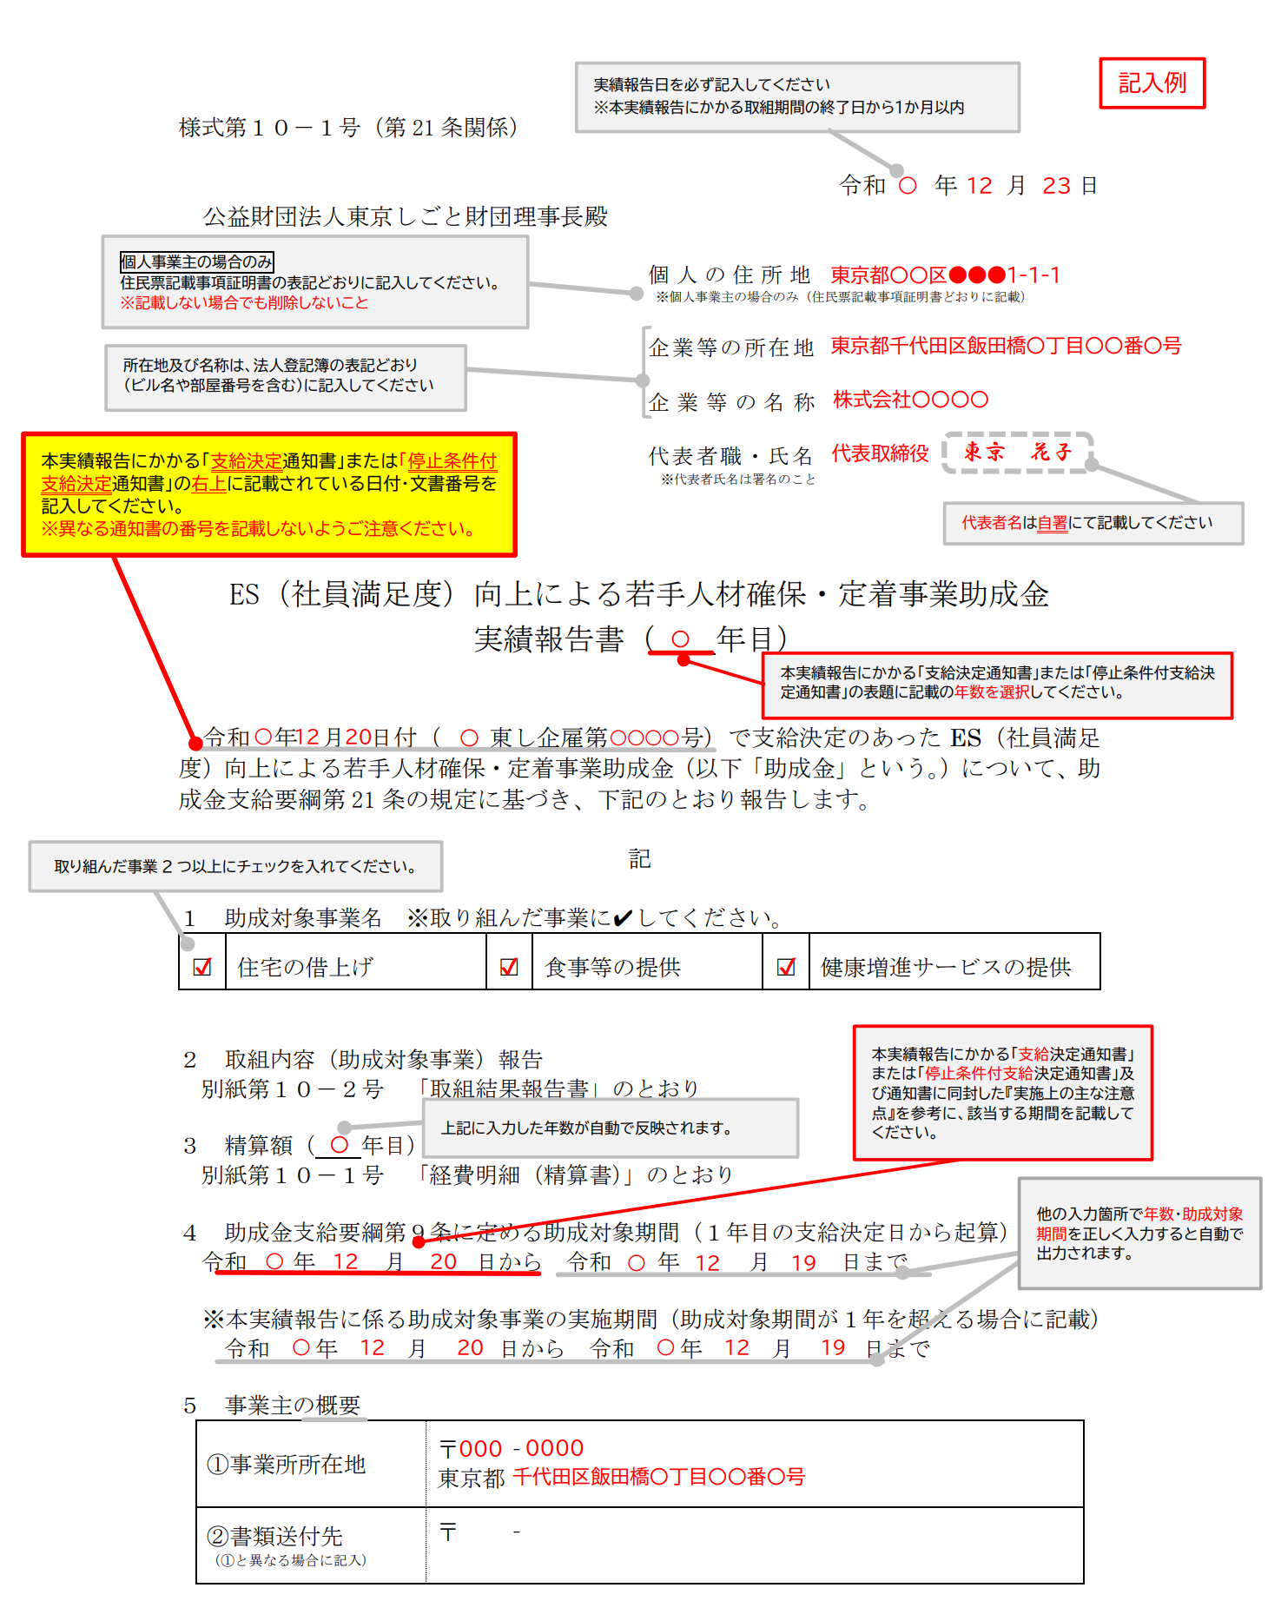
■実績報告書（様式第10－1号） | ■経費明細（精算書）（様式第10－1号別紙） | ■取組結果報告書（様式第10－2号）
